ID 3
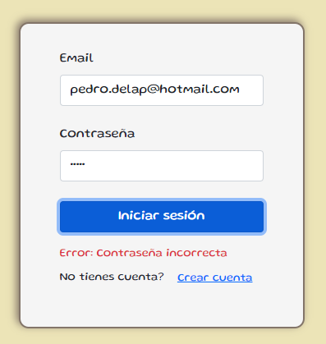
TEMPLATE DE DEFECTOS

 | ID:3 | ESTADO: Error a corregir | PRIORIDAD: | SEVERIDAD:
 |  |  | MEDIA | MEDIA

 | FECHA:20/10/2022 | REPORTADO POR:Pedro de la Prieta | ASIGNADO A: Steve Jobs | AMBIENTE:Login

 | TITULO/NOMBRE: Datos incorrectos

 | DESCRIPCIÓN: No figura el mensaje “Los datos son incorrectos. Verificalos y volvé a intentar” (muestra "contraseña incorrecta" o "usuario inexistente"y ademas no aparece un cartel para cerrar el mensaje de error

 | PASOS PARA REPRODUCIR EL DEFECTO: 1. Ingresar e-mail existente en el sistema 2.Ingresar contraseña no valida 3. Ingresar e-mal que no este registrado en el sistema 4. Ingresar contraseña correcta

 | RESULTADO ACTUAL: Solamente figura el mensaje "Contraseña Incorrecta" o "Usuario inexistente" sin ningun cartel para cerrar el mensaje de error

 | RESULTADO ESPERADO: Tendria que figurar el mensaje “Los datos son incorrectos. Verificalos y volvé a intentar”. Se debe permitir cerrar el mensaje

ID 4
TEMPLATE DE DEFECTOS

 | ID:4 | ESTADO: Falla a corregir | PRIORIDAD: | SEVERIDAD:
 |  |  | ALTA | ALTA

 | FECHA:20-10-22 | REPORTADO POR:Eltester | ASIGNADO A: Eluno | AMBIENTE:Login

 | TITULO/NOMBRE: Validación alta usuario

 | DESCRIPCIÓN: No válida que el mail ingresado corresponda a un mail. Sin verificar @ y dominio. Permite ingresar nombre y apellido con números.

 | PASOS PARA REPRODUCIR EL DEFECTO: Al crear cuenta, ingresar nombre y apellido con numeros. Ingresar mail sin @ y sin dominio.

 | RESULTADO ACTUAL: Crea un usuario sin verificar los datos ingresados.

 | RESULTADO ESPERADO: No debe permitir crear un usuario con un mail que no exista. Y nombre y apellidos no pueden ser números.

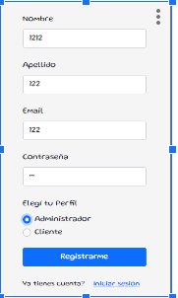
 | EVIDENCIA:

